클럽분포
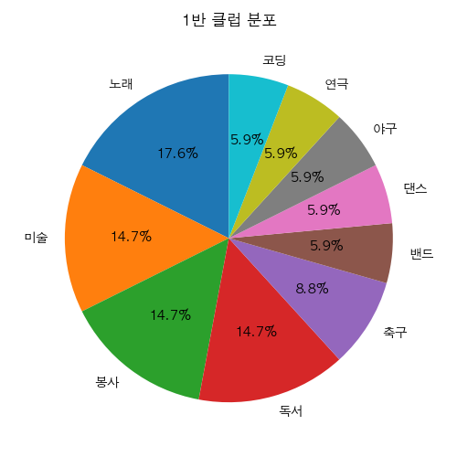
클럽 | 인원수
노래 | 6
미술 | 5
봉사 | 5
독서 | 5
축구 | 3
밴드 | 2
댄스 | 2
야구 | 2
연극 | 2
코딩 | 2

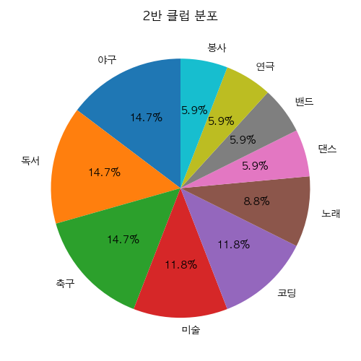
클럽 | 인원수
야구 | 5
독서 | 5
축구 | 5
미술 | 4
코딩 | 4
노래 | 3
댄스 | 2
밴드 | 2
연극 | 2
봉사 | 2

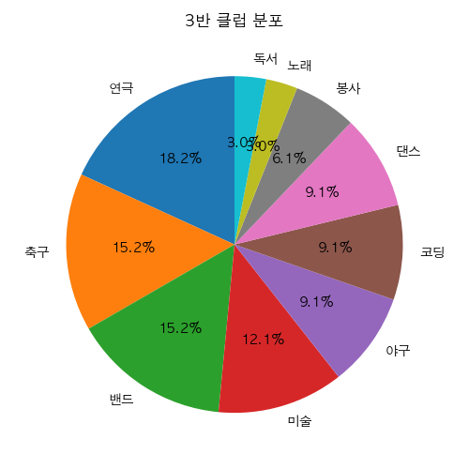
클럽 | 인원수
연극 | 6
축구 | 5
밴드 | 5
미술 | 4
야구 | 3
코딩 | 3
댄스 | 3
봉사 | 2
노래 | 1
독서 | 1

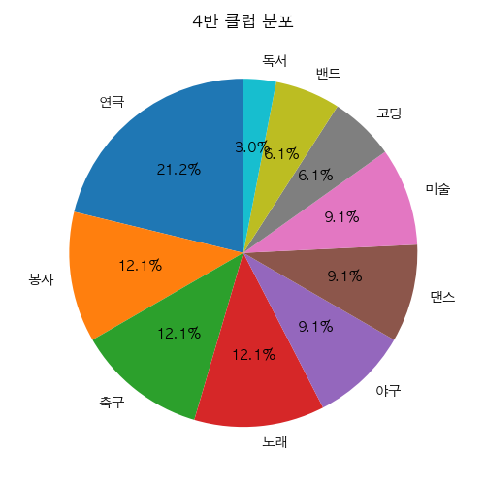
클럽 | 인원수
연극 | 7
봉사 | 4
축구 | 4
노래 | 4
야구 | 3
댄스 | 3
미술 | 3
코딩 | 2
밴드 | 2
독서 | 1

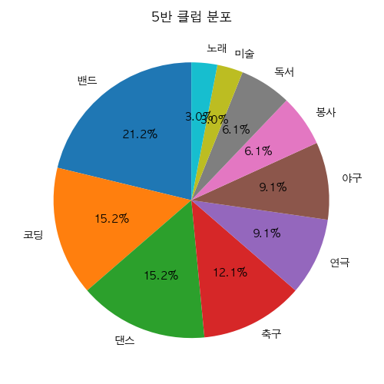
클럽 | 인원수
밴드 | 7
코딩 | 5
댄스 | 5
축구 | 4
연극 | 3
야구 | 3
봉사 | 2
독서 | 2
미술 | 1
노래 | 1

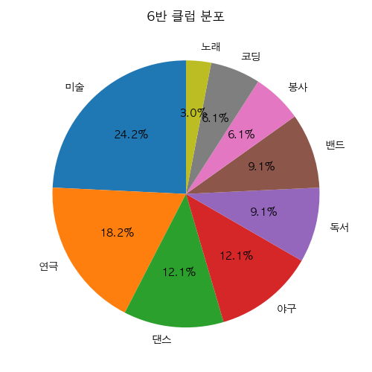
클럽 | 인원수
미술 | 8
연극 | 6
댄스 | 4
야구 | 4
독서 | 3
밴드 | 3
봉사 | 2
코딩 | 2
노래 | 1

